상품제안서
국산 물방울 쿨스카프 + 국산 밴딩쿨토시 | 상품코드: F13001

 |  |  |  |  |  |  | 02-412-0044 | www.easy1.co.kr
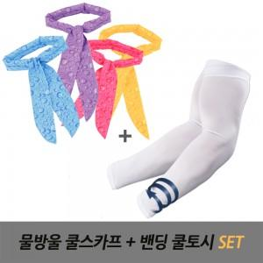

【상세/제작정보】

【인쇄/포장옵션】 | 실크 / OPP(비닐)

【공급단가】 | 수량 | 200~ | 500~ | 1,000~ | 3,000~ | 5,000~
*VAT별도 | 단가 | 3,850원 | 3,710원 | 3,570원 | 3,430원 | 3,300원

【상품 URL】 | https://dev.easy1.co.kr:443/src/goods_detail.php?gdno=13001

